상품제안서
누리 치매케어세트 5호 | 상품코드: S30943

 |  |  |  |  |  |  | 02-713-8555 | www.synergygift.co.kr
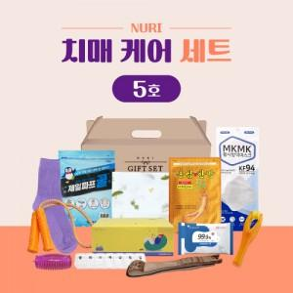

【상세/제작정보】 | 효자손, 건강체크 검사지, 요일 약통,지압기

【인쇄/포장옵션】 | 스티커 / 포장불가능

【공급단가】 | 수량 | 100~ | 200~ | 300~ | 500~ | 1,000~
*VAT별도 | 단가 | 18,900원 | 18,500원 | 18,100원 | 17,700원 | 17,400원

【상품 URL】 | https://www.synergygift.co.kr:443/src/goods_detail.php?gdno=30943

